Feuil1
jomar | 1 | 500 | 650 | 650 | 646.1 | 650 | 646.1 | F1 | F2 | F3
 | 1 | 500 | 650 | 650 | 450 | 450 | 450 | JOMAR | HESTA | MAGIC
 | 1 | 500 | 650 | 650 | 109 | 109 | 109
 | 1 | 500 | 500 | 650 | 646.1 |  | 450
 | 1 | 150 | 650 | 650 | 450 |  | 1000
 | 1 | 150 | 1209 | 650 | 109 |  | 1000
 | 1 | 150 | 100 | 650 | 646.1
 |  |  |  |  | 450
 |  |  |  |  | 109

 |  | 500
 |  | 150

 |  | 3100 | 4409 | 4550 | 3615.3 | 1209

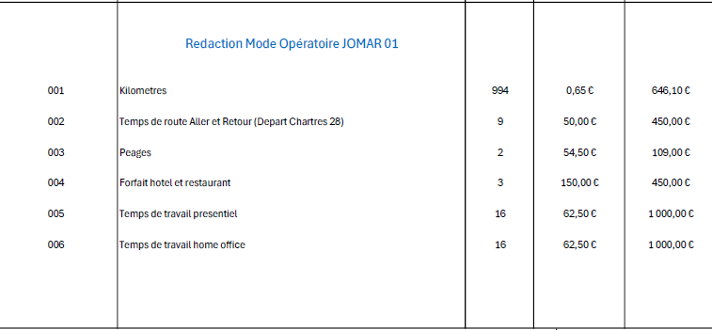
 |  | 4550 | 4550 | 4550 | 4550

 |  | 1450 | 141 | 0 | 934.7

646.1
100
450
100

